TSUKAMOTO
 |  |  |  |  |  |  | PRODUKSI POWERBANK JENIS XY

 |  |  |  |  |  |  | "Metode Tsukamoto"

DATA |  |  |  |  |  | INPUTAN
PERMINTAAN |  | PERSEDIAAN |  | PRODUKSI |  | permintaan | persediaan
Turun | Naik | Sedikit | Banyak | Berkurang | Bertambah | 1800 | 250
500 | 2000 | 100 | 300 | 500 | 4000

Langkah 1 : Fuzzification

 | 1 | 0
 | 1 | 0
 | 0 | 1
 | 0 | 1
a. Mendefinisikan variable Permintaan
 | turun | naik |  |  |  |  |  | Permintaan Turun |  | Permintaan Naik
0 | 1 | 0 |  |  |  |  |  | Permintaan | Derajat Keanggotaan | Permintaan | Derajat Keanggotaan
500 | 1 | 0 |  |  |  |  |  | x<=500 | 1 | x<=500 | 0
2000 | 0 | 1 |  |  |  |  |  | 500<=x<2000 | (2000-x)/(2000-500) | 500<=x<2000 | (x-500)/(2000-500)
2500 | 0 | 1 |  |  |  |  |  | x>=2000 | 0 | x>=2000 | 1

 |  |  |  |  |  |  |  | FUZZYFIKASI VARIABEL PERMINTAAN
 |  |  |  |  |  |  |  | µPmtTurun | 0.13333333333
 |  |  |  |  |  |  |  | µpmtNaik | 0.86666666667

 | 1 | 0
 | 1 | 0
 | 0 | 1
 | 0 | 1
b. Mendefinisikan Variable persediaan
 | Sedikit | Banyak |  |  |  |  |  | Persediaan Turun |  | Persediaan Naik
0 | 1 | 0 |  |  |  |  |  | Persediaan | Derajat Keanggotaan | Persediaan | Derajat Keanggotaan
500 | 1 | 0 |  |  |  |  |  | y<=100 | 1 | y<=100 | 0
4000 | 0 | 1 |  |  |  |  |  | 100<=y<300 | (300-y)/(300-100) | 100<=y<300 | (y-100)/(300-100)
4500 | 0 | 1 |  |  |  |  |  | y>=300 | 0 | y>=300 | 1

 |  |  |  |  |  |  |  | FUZZYFIKASI VARIABEL PERMINTAAN
 |  |  |  |  |  |  |  | µPsdSedikit | 0.25
 |  |  |  |  |  |  |  | µPsdBanyak | 0.75

 | 1 | 0
 | 1 | 0
 | 0 | 1
 | 0 | 1
c. Mendefinisikan variable Produksi
 | Berkurang | Bertambah |  |  |  |  |  | Produksi Berkurang |  | Produksi Bertambah
0 | 1 | 0 |  |  |  |  |  | Persediaan | Derajat Keanggotaan | Persediaan | Derajat Keanggotaan
1000 | 1 | 0 |  |  |  |  |  | z<=500 | 1 | z<=500 | 0
4000 | 0 | 1 |  |  |  |  |  | 500<=z<4000 | (4000-z)/(4000-500) | 500<=z<4000 | (z-500)/(4000-500)
4500 | 0 | 1 |  |  |  |  |  | z>=4000 | 0 | z>=4000 | 1

Langkah 2 : Inferensi / Rule

IF | Permintaan | Persediaan | Produksi
R1 | turun | banyak | Berkurang
R2 | turun | sedikit | Berkurang
R3 | naik | banyak | Bertambah
R4 | naik | sedikit | Bertambah

R1 | α-predikat = µPmtTurun ∩ µPsdBanyak
 | α-predikat | 0.13333333333
 | Z1 | 3533.3333333

R2 | α-predikat = µPmtTurun ∩ µPsdSedikit
 | α-predikat | 0.13333333333
 | Z2 | 3533.3333333

R3 | α-predikat = µPmtNaik ∩ µPsdBanyak
 | α-predikat | 0.75
 | Z3 | 3125

R4 | α-predikat = µPmtNaik ∩ µPsdSedikit
 | α-predikat | 0.25
 | Z4 | 1375

Langkah 3 : Rangkuman Composisi
 |  | α-Predikat | Z
 | R1 | 0.13333 | 3533.3
 | R2 | 0.13333 | 3533.3
 | R3 | 0.75 | 3125.0
 | R4 | 0.25 | 1375.0

Langkah 4 : Defuzzification
 | Z = | 2865.5701754

 | Kesimpulan | Jadi jumlah power bank jenis XZ yang dimaksimalkan bisa diproduksi menurut
 |  | Metode Tsukamoto adalah 2865 buah power bank

MAMDANI
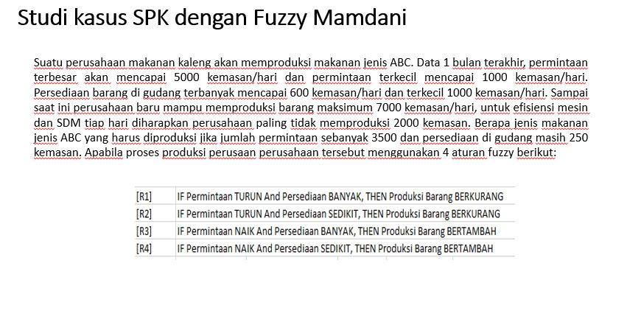

Keterangan | Max | Min
Permintaan | 5000 | 1000
Persediaan | 600 | 100
Produksi | 7000 | 2000

Permintaan | 3500 | kemasan
Persediaan | 250 | kemasan

Langkah 1 . Fuzzification (Permintaan)
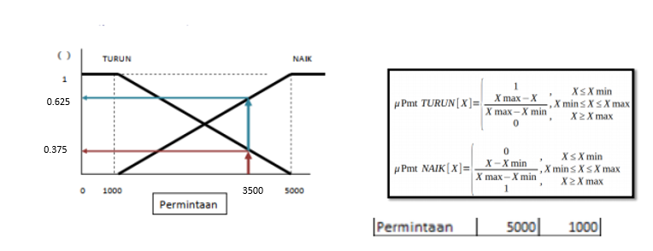

Permintaan Turun : |  |  | Permintaan Naik :
Permintaan | Derajat Keanggotaan |  | Permintaan | Derajat Keanggotaan
x <= 1000 | 1 |  | x <= 1000 | 0
1000<= x <=5000 | (5000-x)/(5000-1000) |  | 1000<= x <=5000 | (x-1000)/(5000-1000)
x >= 5000 | 0 |  | x >= 5000 | 1

diketahui jika jumlah permintaan (x) sebanyak 3500, maka :

µPermintaan Turun (3500) = | (5000-3500) / (5000-1000) |  | µPermintaan Naik (3500) = | (3500-1000) / (5000-1000)
 | 1500 / 4000 |  |  | 2500 / 4000
 | 0.375 |  |  | 0.625

Langkah 1.2. Fuzzification (Persediaan)

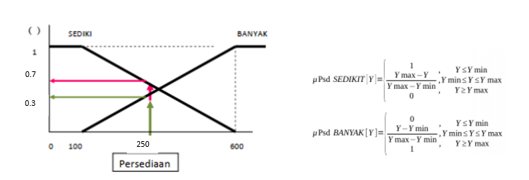

Persediaan Sedikit |  |  | Persediaan Banyak
Persediaan | Derajat Keanggotaan |  | Persediaan | Derajat Keanggotaan
y <= 1000 | 1 |  | y <= 100 | 0
1000<= y <=600 | (600-y)/(600-100) |  | 100<= y <=600 | (y-100)/(600-100)
y >= 600 | 0 |  | y >= 600 | 1

diketahui jika jumlah persediaan (y) sebanyak 250, maka :

µPeesediaan Sedikit (250) = | (600-250) / (600-100) |  | µPersediaan Banyak (250) = | (250-100) / (600-100)
 | 350 / 500 |  |  | 150 / 500
 | 0.7 |  |  | 0.3

Langkah 1.3 Fuzzification (Produksi)
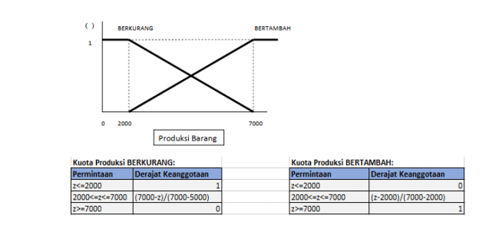

Langkah 2 . Aplikasi Fungsi Implikasi (Aturan MIN)

[R1] IF Permintaan TURUN And Persediaan BANYAK, THEN Produksi Barang BERKURANG |  |  |  | [R1] IF Permintaan NAIK And Persediaan BANYAK, THEN Produksi Barang BERTAMBAH

min (µPermintaan Turun, µPersediaan Banyak) |  |  |  | min (µPermintaan Naik, µPersediaan Banyak)
min(0.375 , 0.3) |  |  |  | min(0.625 , 0.3)
0.3 |  |  |  | 0.3

[R1] IF Permintaan TURUN And Persediaan SEDIKIT, THEN Produksi Barang BERKURANG |  |  |  | [R1] IF Permintaan NAIK And Persediaan SEDIKIT, THEN Produksi Barang BERTAMBAH

min (µPermintaan Turun, µPersediaan Banyak) |  |  |  | min (µPermintaan Naik, µPersediaan Sedikit)
min(0.375 , 0.7) |  |  |  | min(0.625 , 0.7)
0.375 |  |  |  | 0.625

Langkah 3. Komposisi Aturan (Max)

µsf (x) = max (µproBerkurang (x), µproBertambah (x) )

Produksi Berkurang = max (0.3 , 0.375) |  | Produksi Bertambah = max (0.3 , 0.625)
0.375 |  |  | 0.625

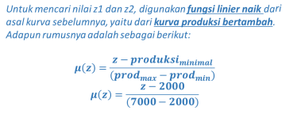

untuk z1 : |  | untuk z2 :
0.375 = (z1 - 2000) / (7000 - 2000) |  | 0.625 = (z2 - 2000) / (7000 - 2000)
0.375 = (z1 - 2000) /5000 |  | 0.625 = (z2 - 2000) /5000
(0.375 x 5000) +2000 = z1 |  | (0.625 x 5000) +2000 = z2
1875 +2000 = z1 |  | 3125 +2000 = z2
3875 = z1 |  | 5125 = z2

produksi | Derajat Keanggotaan
z <= 3875 | 0.375
3875 <= z <= 5125 | (z-2000) / (7000-2000)
z>= 5125 | 0.625

Langkah 4. Defuzzifikasi (Metode Centroid)

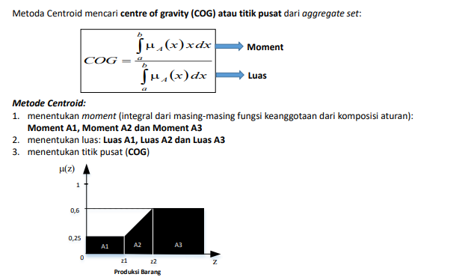

Menentukan moment tiap area

produksi | Derajat Keanggotaan
z <= 3875 | 0.375
3875 <= z <= 5125 | (z-2000) / (7000-2000)
z>= 5125 | 0.625

Langkah 4 : Defuzzification

a. Penentuan Momen

$$\int_{0}^{3875}{\left(0.375\right)z dz}$$
Momen 1

Hasil |  | 2815429.6875

$$\int_{3875}^{5125}{\frac{(z−2000)}{5000}z dz}$$
Momen 2

Hasil |  | 4870052.08

$$\int_{5125}^{7000}{\left(0.625\right)z dz}$$
Momen 3

Hasil |  | 7104492.1875

b. Penentuan Luas

Luas 1 | 1453.125

Luas 2 | 498.4375

Luas 3 | 1171.875

c. Titik Pusat Fuzzy

Z | 4735.1592463

 | Kesimpulan | Berdasarkan perhitungan tersebut diperoleh titik pusat dari fuzzy yaitu : 4735
 |  | Jadi, jumlah makanan jenis ABC yang harus diproduksi adalah sebanyak 4735 kemasan.

SUGENO
 |  |  | PRODUKSI POWERBANK JENIS XZ

 |  |  | "Metode Sugeno"

DATA |  |  |  |  |  | INPUTAN
PERMINTAAN |  | PERSEDIAAN |  | PRODUKSI |  | permintaan | persediaan
Turun | Naik | Sedikit | Banyak | Berkurang | Bertambah | 1777 | 235
500 | 2000 | 100 | 300 | 500 | 4000

Langkah 1 : Fuzzification

Permintaan
 | turun | naik
0 | 1 | 0
500 | 1 | 0
2000 | 0 | 1
2500 | 0 | 1
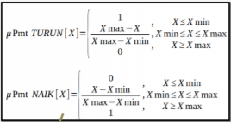
a. Mendefinisikan variable Permintaan
 | turun | naik |  |  |  |  |  | Permintaan Turun |  | Permintaan Naik
0 | 1 | 0 |  |  |  |  |  | Permintaan | Derajat Keanggotaan | Permintaan | Derajat Keanggotaan
500 | 1 | 0 |  |  |  |  |  | x<=500 | 1 | x<=500 | 0
2000 | 0 | 1 |  |  |  |  |  | 500<=x<2000 | (2000-x)/(2000-500) | 500<=x<2000 | (x-500)/(2000-500)
2500 | 0 | 1 |  |  |  |  |  | x>=2000 | 0 | x>=2000 | 1

 |  |  |  |  |  |  |  | FUZZYFIKASI VARIABEL PERMINTAAN
 |  |  |  |  |  |  |  | µPmtTurun | 0.14866666667
 |  |  |  |  |  |  |  | µpmtNaik | 0.85133333333

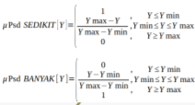
Persediaan
 | turun | naik
0 | 1 | 0
100 | 1 | 0
300 | 0 | 1
400 | 0 | 1
b. Mendefinisikan Variable persediaan
 | turun | naik |  |  |  |  |  | Persediaan Turun |  | Persediaan Naik
0 | 1 | 0 |  |  |  |  |  | Persediaan | Derajat Keanggotaan | Persediaan | Derajat Keanggotaan
100 | 1 | 0 |  |  |  |  |  | y<=100 | 1 | y<=100 | 0
300 | 0 | 1 |  |  |  |  |  | 100<=y<=300 | (300-y)/(300-100) | 100<=y<=300 | (y-100)/(300-100)
400 | 0 | 1 |  |  |  |  |  | y>=300 | 0 | y>=300 | 1

 |  |  |  |  |  |  |  | FUZZYFIKASI VARIABEL PERMINTAAN
 |  |  |  |  |  |  |  | µPsdSedikit | 0.325
 |  |  |  |  |  |  |  | µPsdBanyak | 0.675

Langkah 2 : Fungsi Implikasi

IF | Permintaan | Persediaan | Produksi
R1 | turun | banyak | Permintaan-Persediaan
R2 | turun | sedikit | permintaan
R3 | naik | banyak | permintaan
R4 | naik | sedikit | 1.25*Permintaan-Persediaan

R1 | α-predikat = µPmtTurun ∩ µPsdBanyak
 | α-predikat | 0.14866666667
 | Z1 | 1542

R2 | α-predikat = µPmtTurun ∩ µPsdSedikit
 | α-predikat | 0.14866666667
 | Z2 | 1777

R3 | α-predikat = µPmtNaik ∩ µPsdBanyak
 | α-predikat | 0.675
 | Z3 | 1777

R4 | α-predikat = µPmtNaik ∩ µPsdSedikit
 | α-predikat | 0.325
 | Z4 | 1986.25

Langkah 3 : Defuzzification

Z = | 1802.4904291

 | Kesimpulan
 | Jadi jumlah power bank jenis XZ yang maksimal bisa diproduksi menurut Metode SUGENO adalah 1802 buah power bank.

